상품제안서
선물세트 4종-쿨토시 쿨타올 선풍기/휴대용선풍기 미니선풍기 손선풍기 핸디선풍기//쿨타월 스포츠타올 수건 | 상품코드: F25560

 |  |  |  |  |  |  | 02-412-0044 | www.easy1.co.kr
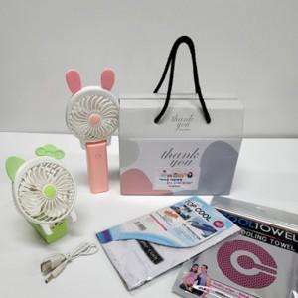

【상세/제작정보】 | <p>인쇄관련 별도문의</p>

【인쇄/포장옵션】 | / 포장불가능

【공급단가】 | 수량 | 100~ | 300~ | 500~ | 1,000~ | 3,000~
*VAT별도 | 단가 | 10,330원 | 10,170원 | 9,930원 | 9,540원 | 9,140원

【상품 URL】 | https://dev.easy1.co.kr:443/src/goods_detail.php?gdno=25560

